상품제안서
ALIO T-클린 베이직 UVC 휴대용 칫솔살균기 | 상품코드: F16612

 |  |  |  |  |  |  | 02-412-0044 | www.easy1.co.kr
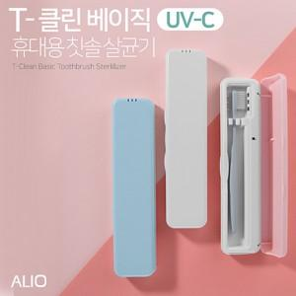

【상세/제작정보】 | 국내생산 UVC 휴대용 칫솔살균기

【인쇄/포장옵션】 | 풀칼라 / 포장지포장

【공급단가】 | 수량 | 100~ | 300~ | 500~ | 1,000~ | 3,000~
*VAT별도 | 단가 | 9,690원 | 9,330원 | 8,970원 | 8,610원 | 8,400원

【상품 URL】 | https://dev.easy1.co.kr:443/src/goods_detail.php?gdno=16612

